Nederlands
Calculator
Je kunt deze calculator gebruiken voor gips, alginaat, beton en andere poedermateriaal. Vul alléén de GELE vakjes in! De benodigde hoeveelheden worden automatisch berekend en zijn af te lezen in de blauwe tabel onderaan de pagina.

Afmetingen van de bak/doos: |  |  |  |  |  | Afmetingen van de vorm (hand/masker etc):

Hoogte: | Breedte: | Lengte: | Bak inhoud: | Materiaal totaal: |  | Hoogte: | Breedte: | Lengte | Vorm inhoud | TOTAAL MATERIAAL:
(cm) | (cm) | (cm): | (liter) | (kilo / liter) |  | (cm) | (cm) | (cm): | (liter) | (liter)

8.0 | 22.0 | 24.0 | 4.2 | 7.5 |  | 10.0 | 10.0 | 10.0 | 1.0 | 6.5

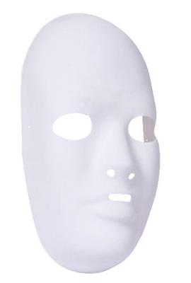

Benodigde hoeveelheden gips* en water:

Verhouding |  | Verhouding |  | Verhouding |  | Verhouding
Gips : Water |  | Gips : Water |  | Gips : Water |  | Gips : Water
1 : 1 |  | 2 : 1 |  | 3 : 1 |  | 4 : 1

Gips | Water | Gips | Water | Gips | Water | Gips | Water
(kilo) | (kilo / liter) | (kilo) | (kilo / liter) | (kilo) | (kilo / liter) | (kilo) | (kilo / liter)

3.3 | 3.3 | 4.3 | 2.2 | 4.9 | 1.6 | 5.2 | 1.3

1 liter water = 1 kilo
* Deze hoeveelheden zijn van toepassing op gips, alginaat, beton en allerlei andere POEDER materialen.

